Sheet1
附件一
办公器材货物需求一览表
说明：
1、本需求一览表中所列的品牌、型号是这次需要采购的货物，供应商不得更改，必须按此供货、报价，否则采购人不予接受；
2、 本表提供的货物单价为上控单价，供应商必须分别进行清单及总价报价，所报单价不能超过上控单价，否则采购人不予接受。
项号 | 货物名称 | 第一批供货时间 | 数量 （第一批次） | 第二批供货时间 | 数量 （第二批次） | 总数量 | 上控单价 | 总价 | 品牌、型号 | 技术参数要求 | 备注
1 | 保险柜 | 2016.4 | 14 | 2016.12.28 | 15 | 29 | 2000 | 58000 | 无 | 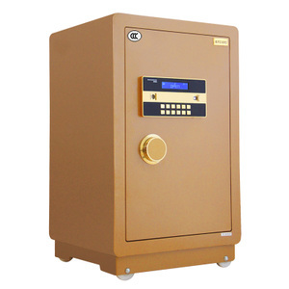 1、电子密码保管箱 2、规格730 x 430 x 380cm 3、采用优质钢板，冲压成型 4、进口数码芯片电子面板 5、流金压克力面板把手 6、表面采用酒红喷塑，防腐防锈经久耐用 7、参考图（颜色由使用方确定）

2 | 碎纸机 | 2016.4 | 46台 |  | 0 | 46 | 499 | 22954 | 科密(comet) 3638 | 1、碎纸效果：2X8MM；2、碎纸能力：5张/次；3、纸箱容量：15L；4、碎纸宽度：220MM；5、碎纸速度：3米/分；6、碎纸量（页）：5张/A4；
 |  |  |  |  |  |  |  |  |  | 7、参考图（颜色由使用方确定）：
 |  |  |  |  |  |  |  |  |  | 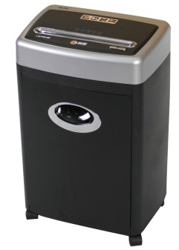
3 | 合计 |  |  |  |  |  |  | 80954

